この資料の見方
2023年1月1日現在 授業で役立つ書誌リスト
 |  | （東京書籍）

 | ●1年生から6年生までシートごとにわかれています ●複数学年にまたがる単元や教科（例：総合・食育等）は「複数学年」のシートに記載しています ●平和学習と詩に関連する書籍は「平和学習・詩」のシートに、それぞれの書誌のグレードごとにわけて記載をしています
 | 《シートの見方》 ●ピンクの記載について 例：くわしくさがす＞1･2年生向け で検索すると、1･2年生向けの本が 検索できます 検索のしかたについて記載しています ●水色の記載について 例：「学校のまわりの植物ずかん」シリーズ シリーズとしてまとめて記載しているもの等を記載しています

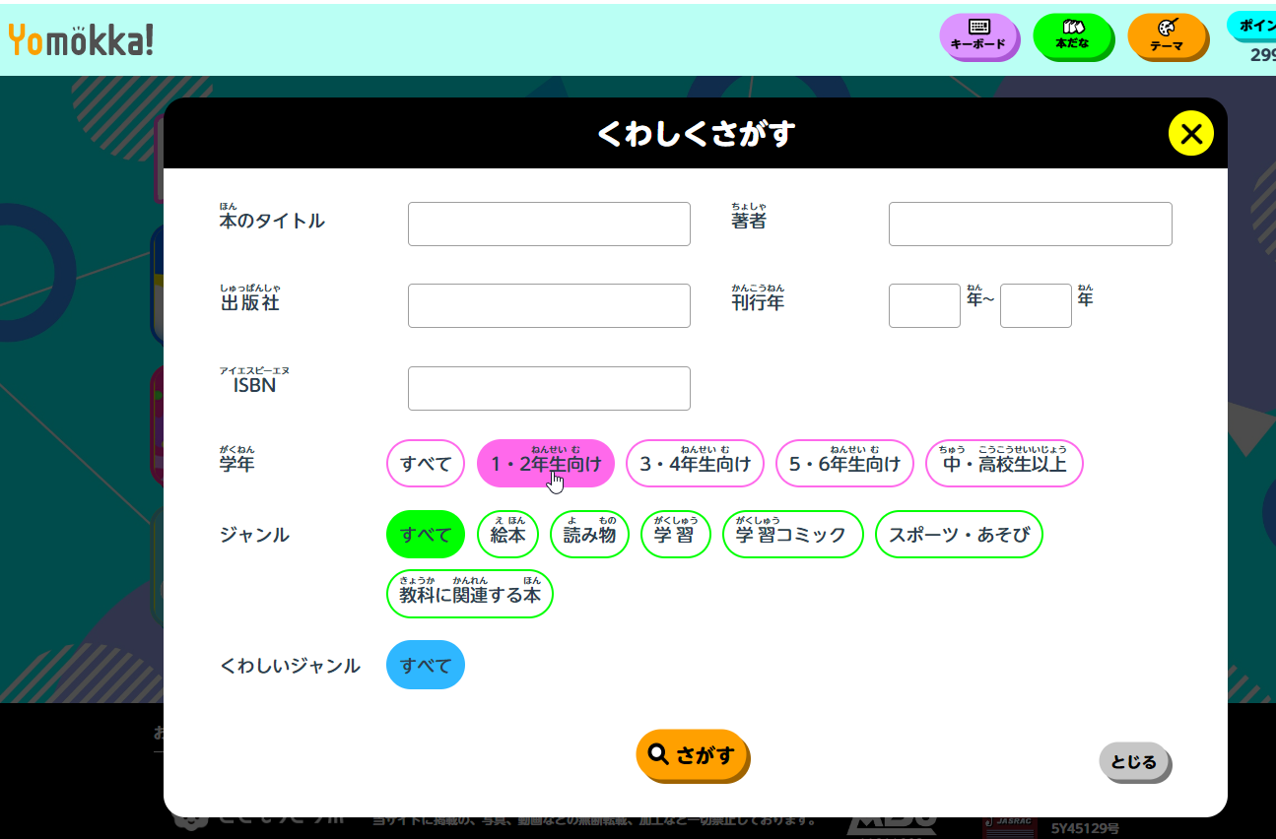

「くわしくさがす」はこちらです

